G-9.1.
G-9.1. Gráfico de la evolución de las tasas de cobertura del comercio exterior de la Región de Murcia y España. |  | Índice

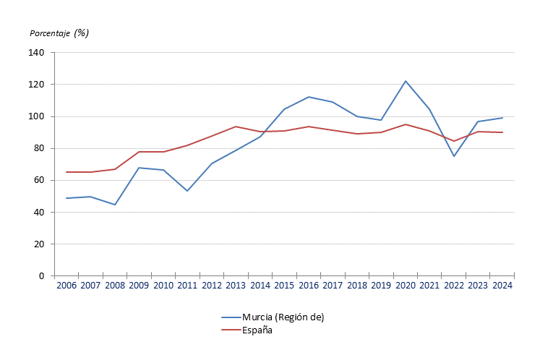

 | Fuente: CREM. Comercio con el extranjero

G-9.2.
G-9.2. Gráfico de la evolución del comercio exterior de la Región de Murcia. |  | Índice

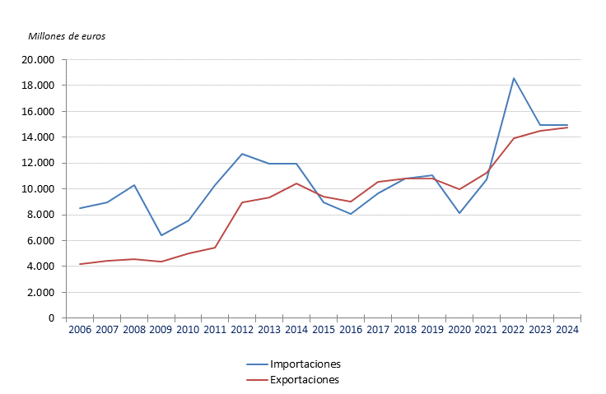

 | Fuente: CREM. Comercio con el extranjero

G-9.3.
G-9.3. Gráfico de la evolución de la distribución de las importaciones por continentes. |  | Índice

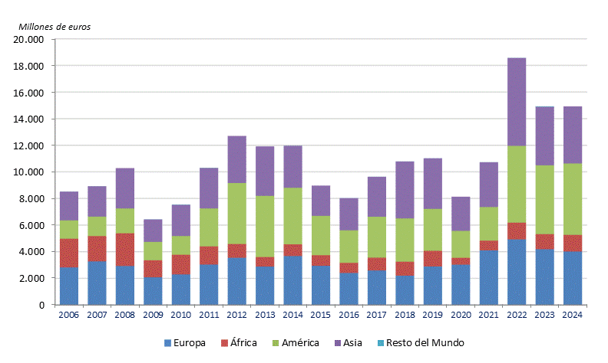

 | Fuente: CREM. Comercio con el extranjero

G-9.5.
G-9.5. Gráfico de la evolución del comercio exterior de la Región de Murcia con la Unión Europea (UE 27). |  | Índice

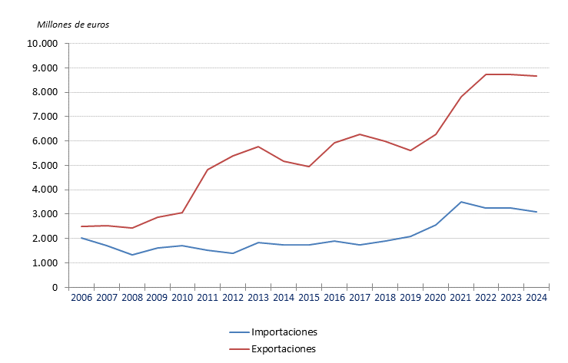

 | Fuente: CREM. Comercio con el extranjero

G-9.6.
G-9.6. Gráfico de la distribución porcentual del comercio con el extranjero con los países de la Unión Europea (UE 27). |  | Índice

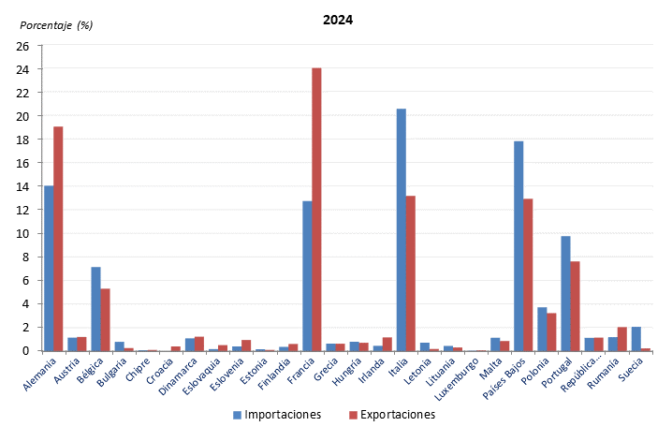

 | Fuente: CREM. Comercio con el extranjero

